상품제안서
시니바이트 파스텔핏 칫솔치약세트(국내생산) | 상품코드: S45088

 |  |  |  |  |  |  | 02-713-8555 | www.synergygift.co.kr
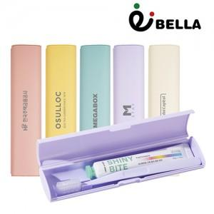

【상세/제작정보】

【인쇄/포장옵션】 | 레이저, 풀칼라, DTF컬러필름 / 포장지포장

【공급단가】 | 수량 | 100~ | 300~ | 1,000~ | 3,000~ | 10,000~
*VAT별도 | 기본형 | 3,050원 | 2,890원 | 2,740원 | 2,670원 | 2,630원
 | 칫솔 레이저인쇄형 | 3,310원 | 3,130원 | 2,980원 | 2,900원 | 2,850원

【상품 URL】 | https://www.synergygift.co.kr:443/src/goods_detail.php?gdno=45088

